Person Trigger
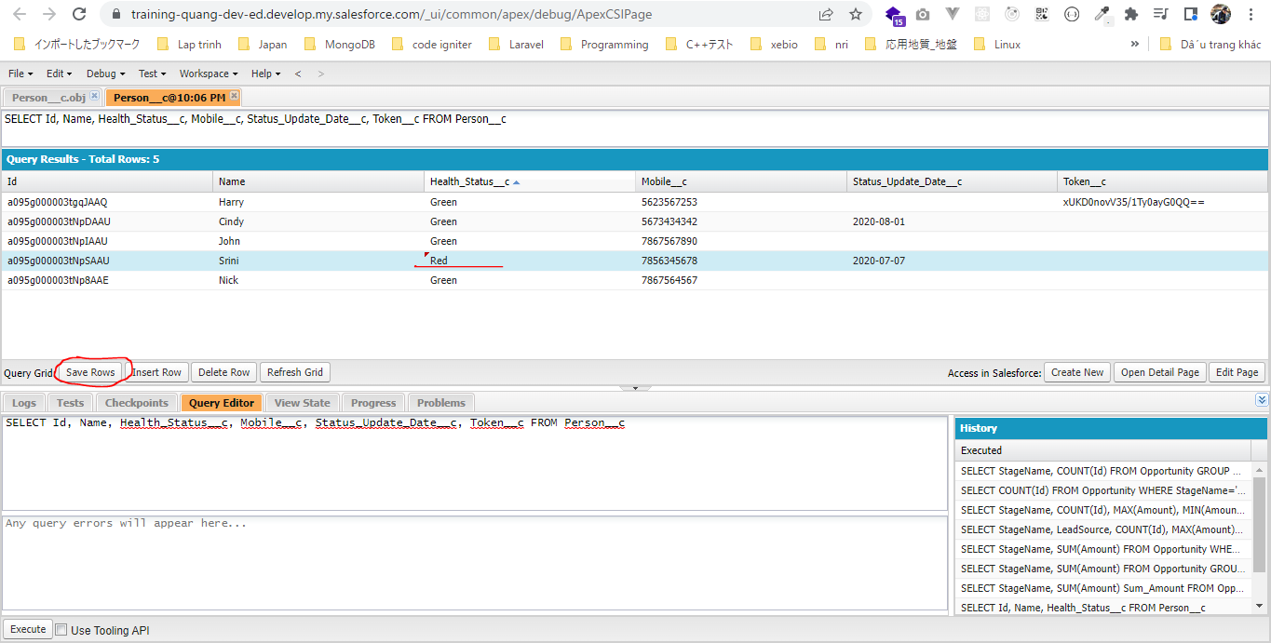
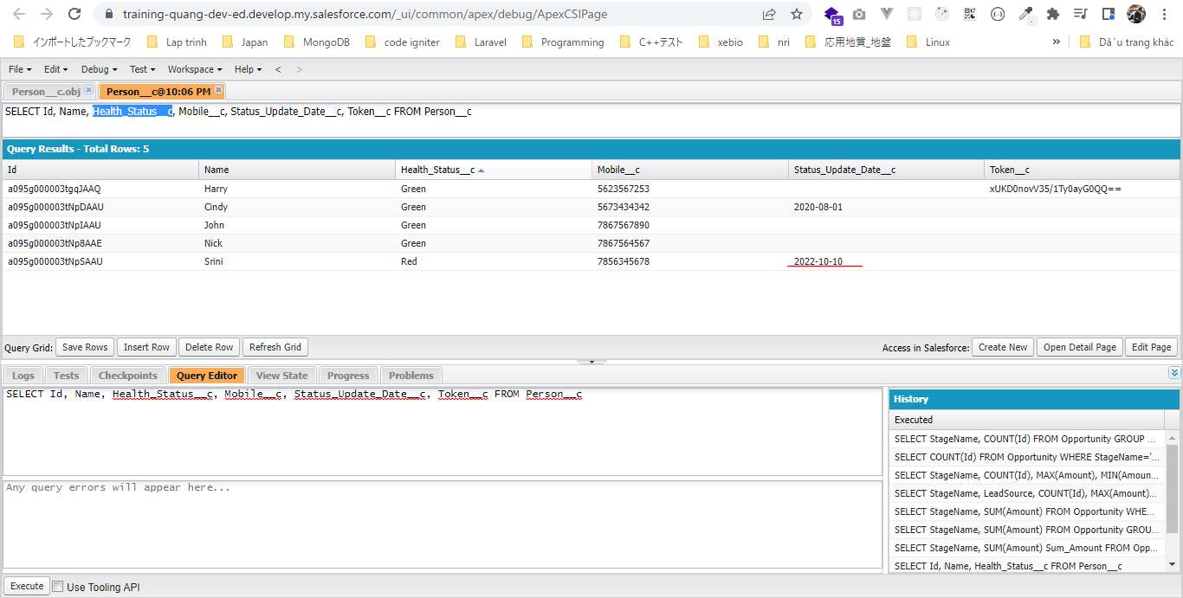
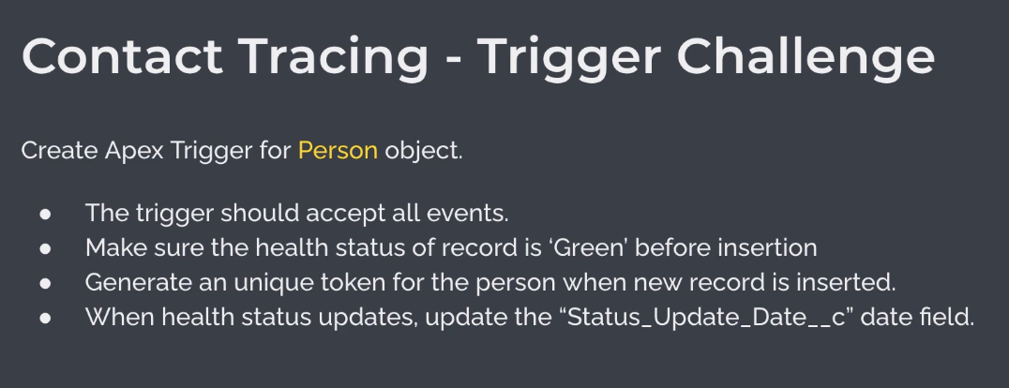

構成
 | salesforce
 |  | 2.Apex-Fundamentals
 |  | 3.Control-Flow-Statements
 |  | 4.Apex-Classes-and-Methods
 |  | 5.Apex-Testing
 |  | 6.Salesforce-Object-Query-Language
 |  | 7.SObject-and-DML
 |  | 8.Exception-Handling
 |  | 9.VS Code-Setup
 |  | 10.Governors-Limits-and-Code-Bulkification
 |  | 11.Advanced-SOQL
 |  | 12.Trigger-overview
 |  | Boss-Level-Challenge
 |  |  | contact-tracing
 |  |  |  | force-app
 |  |  |  |  | main
 |  |  |  |  |  | default
 |  |  |  |  |  |  | classes
 |  |  |  |  |  |  |  | CTLocationController.cls
 |  |  |  |  |  |  |  | CTLocationTracingController.cls
 |  |  |  |  |  |  |  | CTPeopleTracingController.cls
 |  |  |  |  |  |  |  | CTPersonController.cls
 |  |  |  |  |  |  |  | CTPersonTriggerHandler.cls | → | new
 |  |  |  |  |  |  | triggers |  | → | new
 |  |  |  |  |  |  |  | CTPersonTrigger.trigger | → | new
 |  |  | 1.dev-console.txt
 |  |  | 2.dev-console.txt
 |  |  | 3.dev-console.txt
 |  |  | 4.dev-console.txt
 |  |  | 5.dev-console.txt

salesforce\Boss-Level-Challenge\contact-tracing\force-app\main\default\triggers\CTPersonTrigger.trigger
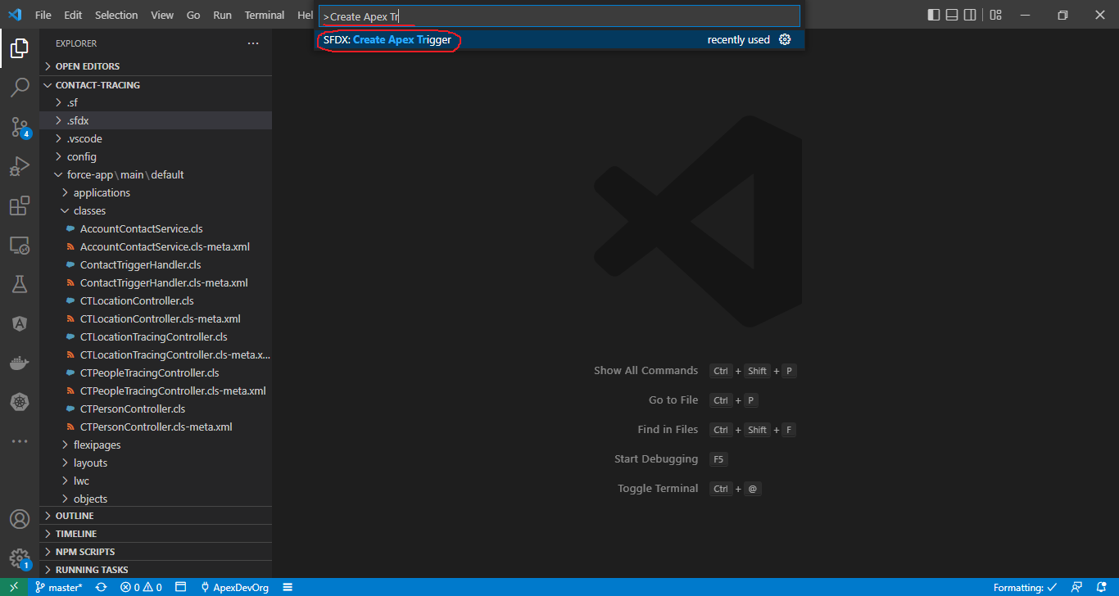

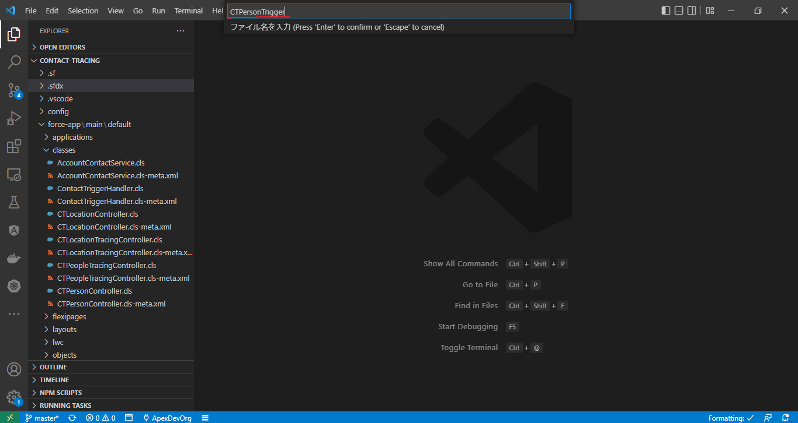

 | /**
 | * @description :
 | * @author : ChangeMeIn@UserSettingsUnder.SFDoc
 | * @group :
 | * @last modified on : 06-02-2021
 | * @last modified by : ChangeMeIn@UserSettingsUnder.SFDoc
 | * Modifications Log
 | * Ver Date Author Modification
 | * 1.0 06-02-2021 ChangeMeIn@UserSettingsUnder.SFDoc Initial Version
 | * PersonTrigger
 | * Trigger on Person__c object
 | * @author Manish
 | **/
 | trigger CTPersonTrigger on Person__c (before insert, after insert, before update, after update, before delete, after delete, after undelete) {

 | switch on Trigger.operationType {
 | when BEFORE_INSERT {
 | // todo: update health status to green
 | // todo: generate unique token for the person record
 | CTPersonTriggerHandler.beforeInsert(Trigger.new);
 | }
 | when BEFORE_UPDATE {
 | CTPersonTriggerHandler.beforeUpdate(Trigger.new, Trigger.oldMap);
 | }
 | }

 | }

salesforce\Boss-Level-Challenge\contact-tracing\force-app\main\default\classes\CTPersonTriggerHandler.cls
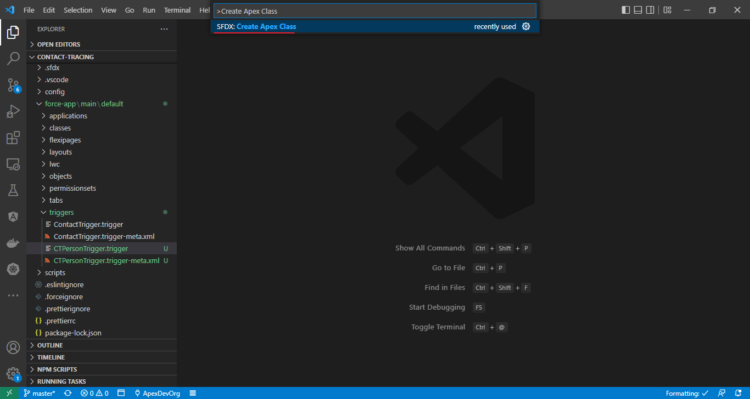

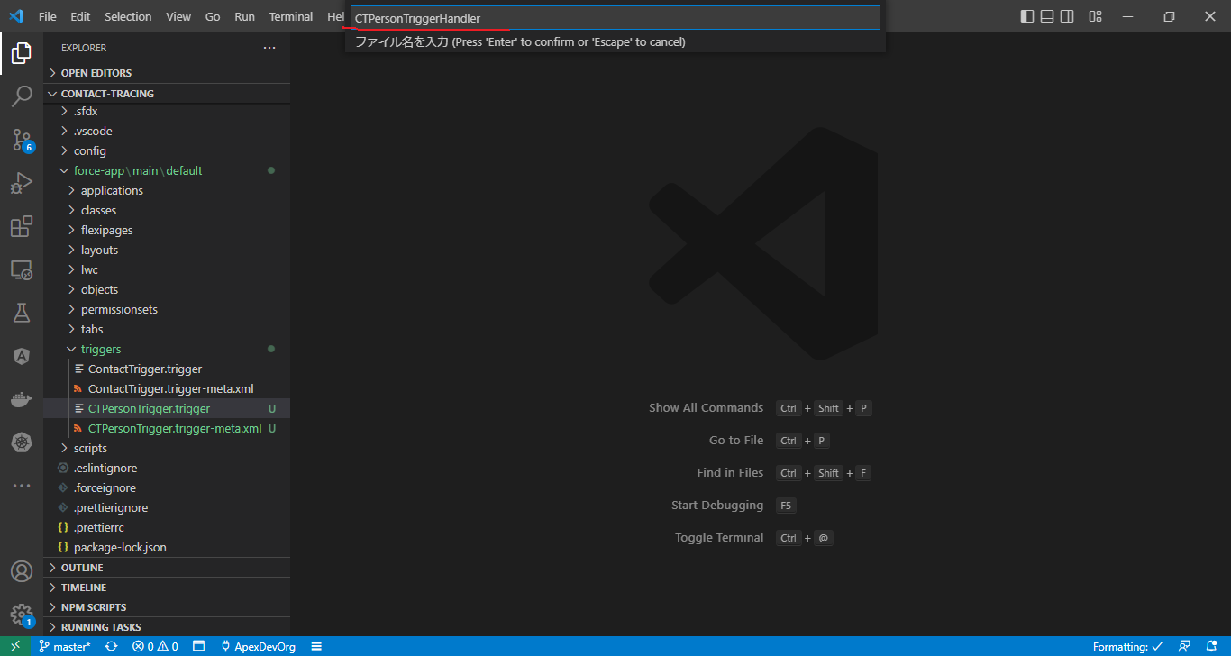

 | /**
 | * @description :
 | * @author : ChangeMeIn@UserSettingsUnder.SFDoc
 | * @group :
 | * @last modified on : 06-02-2021
 | * @last modified by : ChangeMeIn@UserSettingsUnder.SFDoc
 | * Modifications Log
 | * Ver Date Author Modification
 | * 1.0 06-02-2021 ChangeMeIn@UserSettingsUnder.SFDoc Initial Version
 | **/
 | public with sharing class CTPersonTriggerHandler {

 | public static void beforeInsert(List<Person__c> newRecords){
 | // Before insert operation for Person__c object
 | // make sure the health status is green
 | // generate unique token for each record
 | for(Person__c person: newRecords){
 | // update person status to Green
 | person.Health_Status__c = 'Green';
 | // generate unique token
 | person.Token__c = CTPersonController.getToken(person.Mobile__c);
 | }
 | }

 | // Before update operation for Person__c object
 | public static void beforeUpdate(List<Person__c> newRecords, Map<Id, Person__c> oldRecordsMap){
 | for(Person__c person : newRecords){
 | // check if the status changed in this transaction
 | // also update Status_Update_Date__c
 | if( person.Health_Status__c != oldRecordsMap.get(person.id).Health_Status__c){
 | person.Status_Update_Date__c = Date.today();
 | }
 | }
 | }
 | }

Deploy
Phải deploy class CTPersonTriggerHandler trước
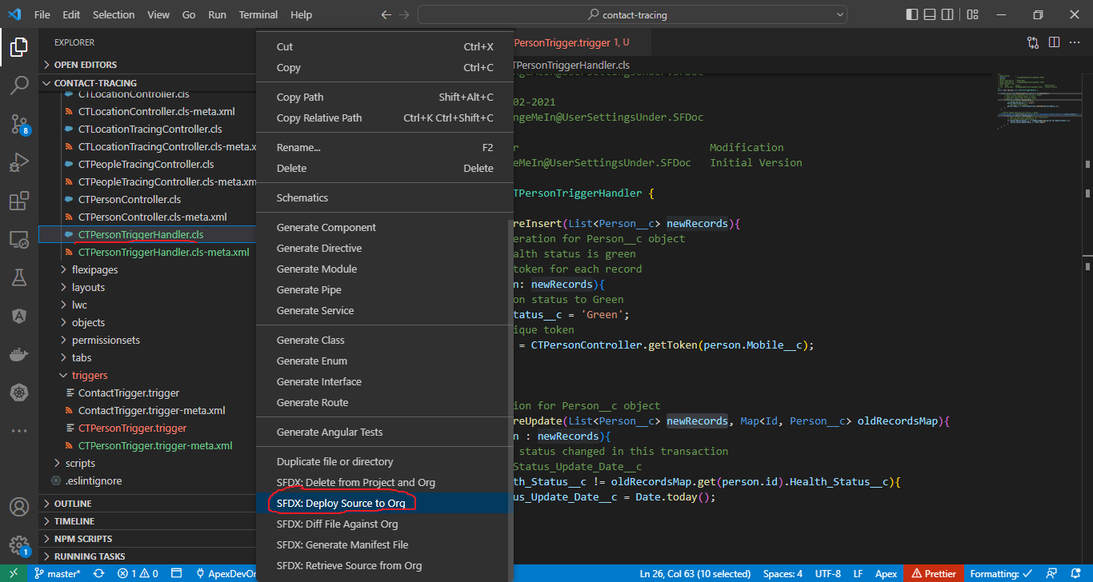

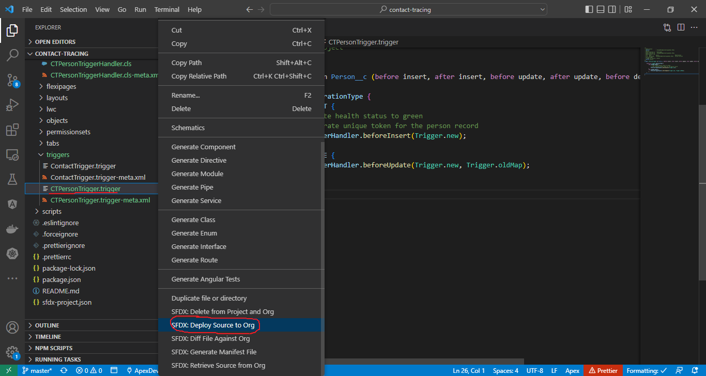

Create new Person
Sau khi tạo thì Health_Status__c sẽ là "Green", Token__c sẽ có giá trị

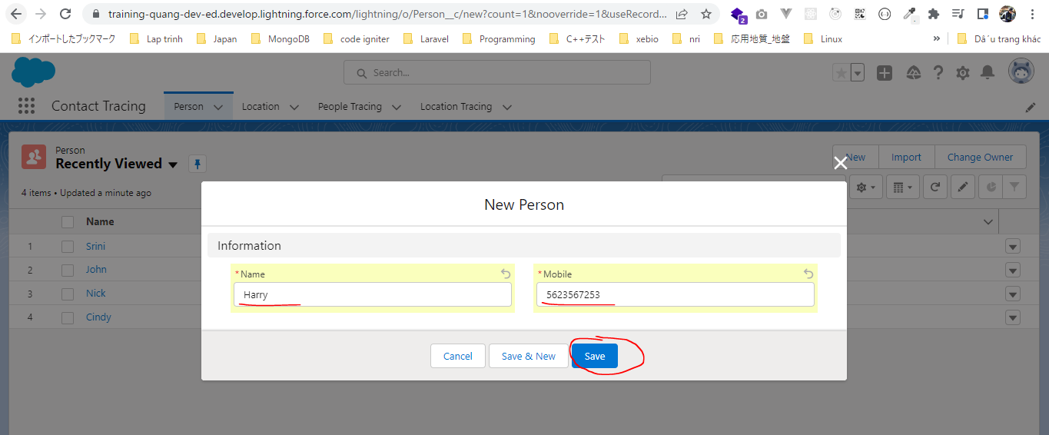

 | SELECT Id, Name, Health_Status__c, Mobile__c, Status_Update_Date__c, Token__c FROM Person__c
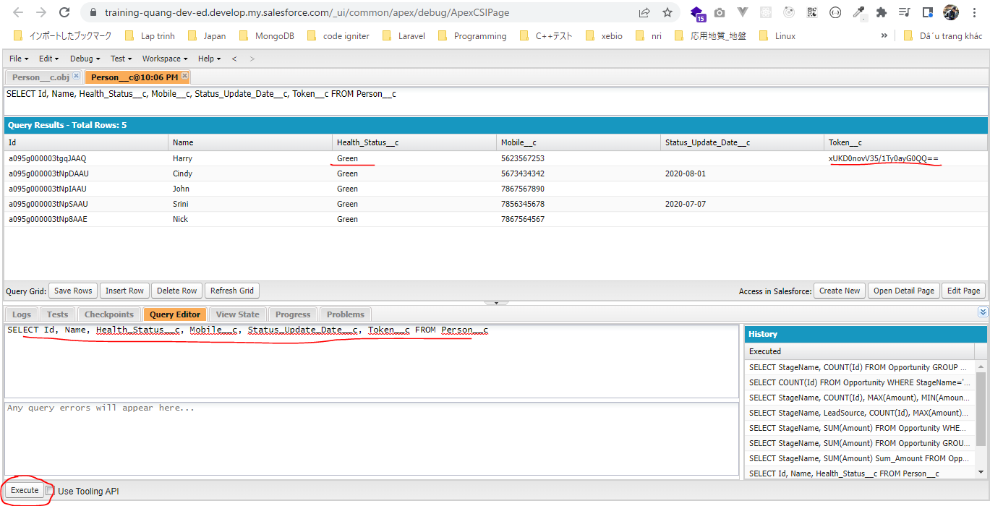

Edit Health_Status__c từ "Green" thành "Red"
Status_Update_Date__c sẽ tự động được cập nhật

Enhance Person Trigger
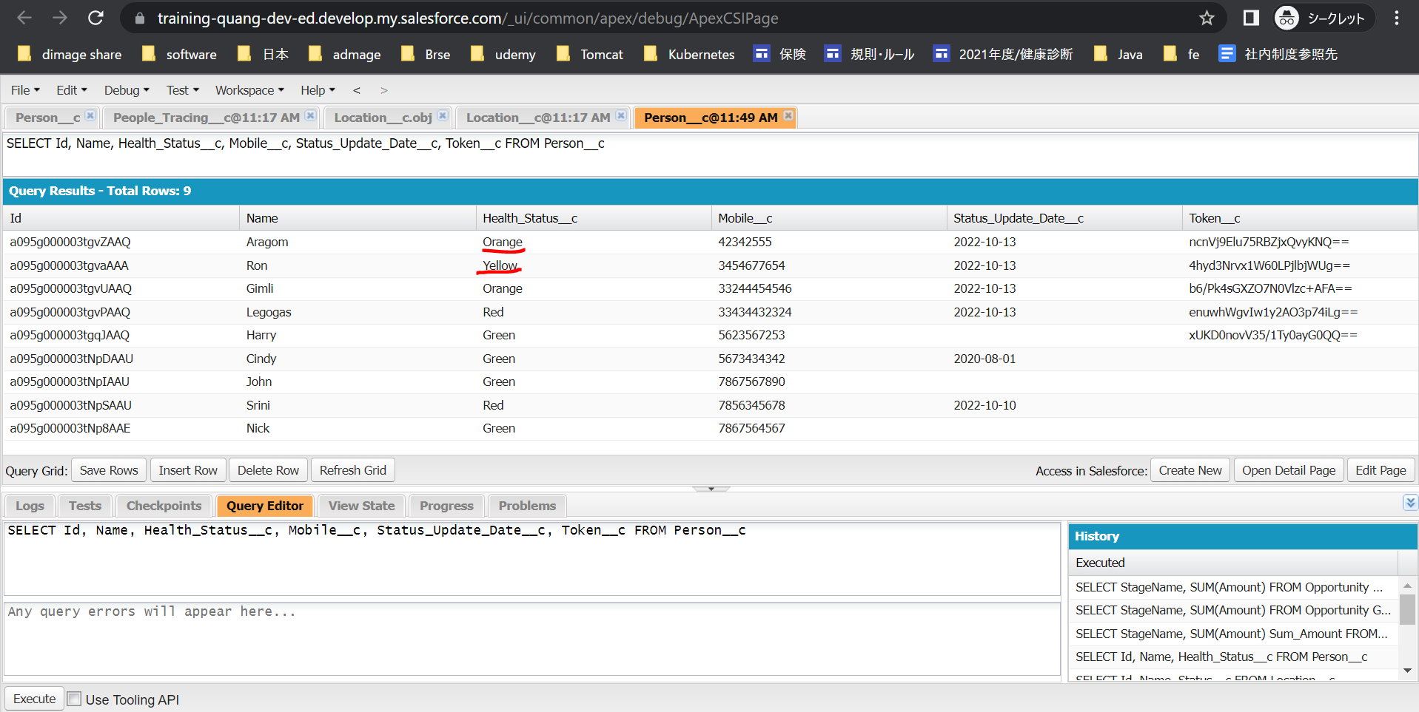
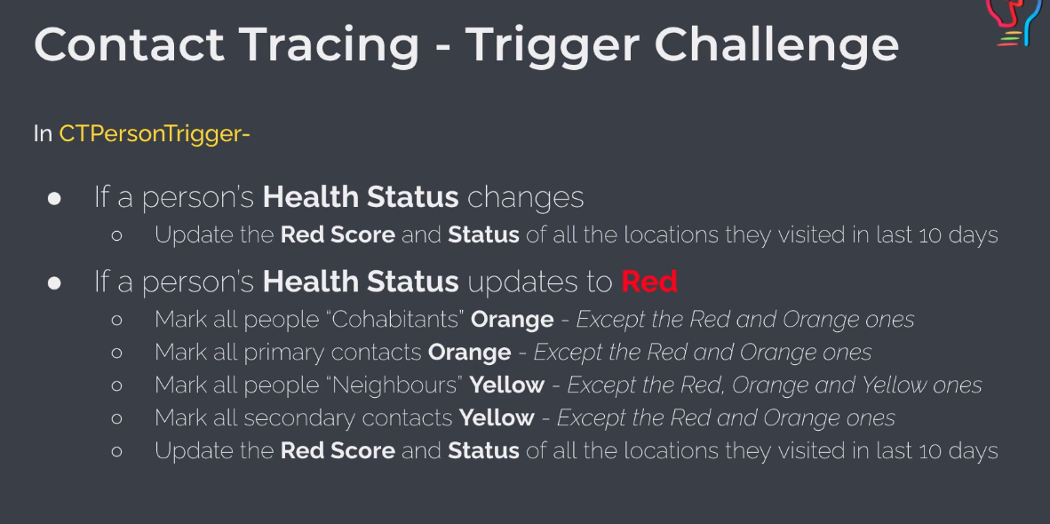

構成
 | salesforce
 |  | 2.Apex-Fundamentals
 |  | 3.Control-Flow-Statements
 |  | 4.Apex-Classes-and-Methods
 |  | 5.Apex-Testing
 |  | 6.Salesforce-Object-Query-Language
 |  | 7.SObject-and-DML
 |  | 8.Exception-Handling
 |  | 9.VS Code-Setup
 |  | 10.Governors-Limits-and-Code-Bulkification
 |  | 11.Advanced-SOQL
 |  | 12.Trigger-overview
 |  | Boss-Level-Challenge
 |  |  | contact-tracing
 |  |  |  | force-app
 |  |  |  |  | main
 |  |  |  |  |  | default
 |  |  |  |  |  |  | classes
 |  |  |  |  |  |  |  | CTLocationController.cls | → | code
 |  |  |  |  |  |  |  | CTLocationTracingController.cls
 |  |  |  |  |  |  |  | CTPeopleTracingController.cls
 |  |  |  |  |  |  |  | CTPersonController.cls | → | code
 |  |  |  |  |  |  |  | CTPersonTriggerHandler.cls | → | code
 |  |  |  |  |  |  | triggers
 |  |  |  |  |  |  |  | CTPersonTrigger.trigger | → | code
 |  |  | 1.dev-console.txt
 |  |  | 2.dev-console.txt
 |  |  | 3.dev-console.txt
 |  |  | 4.dev-console.txt
 |  |  | 5.dev-console.txt

salesforce\Boss-Level-Challenge\contact-tracing\force-app\main\default\classes\CTPersonController.cls
 | /**
 | * CTPersonController
 | * Main controller class for Person__c object
 | * @author Manish
 | */
 | public with sharing class CTPersonController {
 | /**
 | * generate unique token using mobile number
 | * use MD5 algorithm to generate one-way hash
 | * @param mobile
 | * @return string token
 | */
 | public static String getToken(String mobileNo){
 | Blob value = Blob.valueOf(mobileNo);
 | Blob hash = Crypto.generateDigest('MD5', value);
 | // return encoded string
 | return EncodingUtil.base64Encode(hash);
 | }

 | /**
 | * Get 100 contacts with recent health status change
 | * @return List<Person__c>
 | */
 | public static List<Person__c> getRecentHealthChanges(){
 | return [SELECT Id, Name, Health_Status__c, Mobile__c, Status_Update_Date__c, Token__c FROM Person__c ORDER BY Status_Update_Date__c DESC NULLS LAST LIMIT 100];
 | }

 | /**
 | * Search a person by name, token or mobile
 | * @return List<Person__c>
 | */
 | public static List<Person__c> searchPeople(String searchTerm){
 | // appending the wild card
 | searchTerm = searchTerm + '%';
 | return [SELECT Id, Name, Health_Status__c, Mobile__c, Status_Update_Date__c, Token__c
 | FROM Person__c
 | WHERE Name LIKE :searchTerm
 | OR Mobile__c LIKE :searchTerm
 | OR Token__c LIKE :searchTerm
 | ORDER BY Status_Update_Date__c DESC NULLS LAST];
 | }

 | /**
 | * Search a person by id
 | * @return Person__c
 | */
 | public static Person__c getPersonById(String personId){
 | List<Person__c> people = [SELECT Id, Name, Health_Status__c, Mobile__c, Status_Update_Date__c, Token__c
 | FROM Person__c
 | WHERE Id =:personId];
 | if(people != null && people.size() > 0){
 | return people[0];
 | }
 | return null;
 | }

 | /**
 | * Get count of people in each health status
 | * @return Map<String, Integer>
 | */
 | public static Map<String, Integer> getHealthStatusCount() {
 | Map<String, Integer> healthCountMap = new Map<String, Integer>();
 | for(AggregateResult ar : [SELECT Health_Status__c, COUNT(Id) total
 | FROM Person__c
 | GROUP BY Health_Status__c]){
 | String healthStatus = String.valueOf(ar.get('Health_Status__c'));
 | Integer count = Integer.valueOf(ar.get('total'));
 | healthCountMap.put(healthStatus, count);
 | }
 | return healthCountMap;
 | } |  |  |  |  |  |  |  |  |  |  |  |  |  | → | Hàm trả về cohabitants của những người có status là Red. Trong trường hợp này chẳng hạn mình tìm cohabitant
 |  |  |  |  |  |  |  |  |  |  |  |  |  |  |  | của Legogas thì có Aragom và Gimli(Legogas ko được tính vào list cohabitants)
 | public static Set<Id> getCohabitants(Set<Id> personIds, Set<Id> alreadyProcessed){ |  |  |  |  |  |  |  |  |  |  |  |  |  | → | Mark all people "Cohabitants" Orange - Except the Red and Orange ones. Truyền vào id của những người mình muốn tìm cohabitant của họ
 | List<String> healthStatuses = new List<String>{'Green', 'Yellow'}; |  |  |  |  |  |  |  |  |  |  |  |  |  |  | SELECT Id, CreatedDate, Person_1__r.Name, Person_2__r.Name, Contact_Type__c, Contact_Date__c FROM People_Tracing__c
 | List<People_Tracing__c> peopleTraces = [SELECT Id, Person_1__c, Person_2__c FROM People_Tracing__c |  |  |  |  |  |  |  |  |  |  |  |  |  |  |  | Person_2__c | Legogas là Cohabitant của Aragom
 | WHERE (Person_1__c IN :personIds OR Person_2__c IN :personIds) |  |  |  |  |  |  |  |  |  |  |  |  |  |  |  | Person_1__c | Legogas là Cohabitant của Gimli
 | AND Contact_Type__c = 'Cohabitant' |  |  |  |  |  |  |  |  |  |  |  |  |  |  |  | Do đó mình cần phải cover được cả 2 trường hợp Person_1__c và Person_2__c
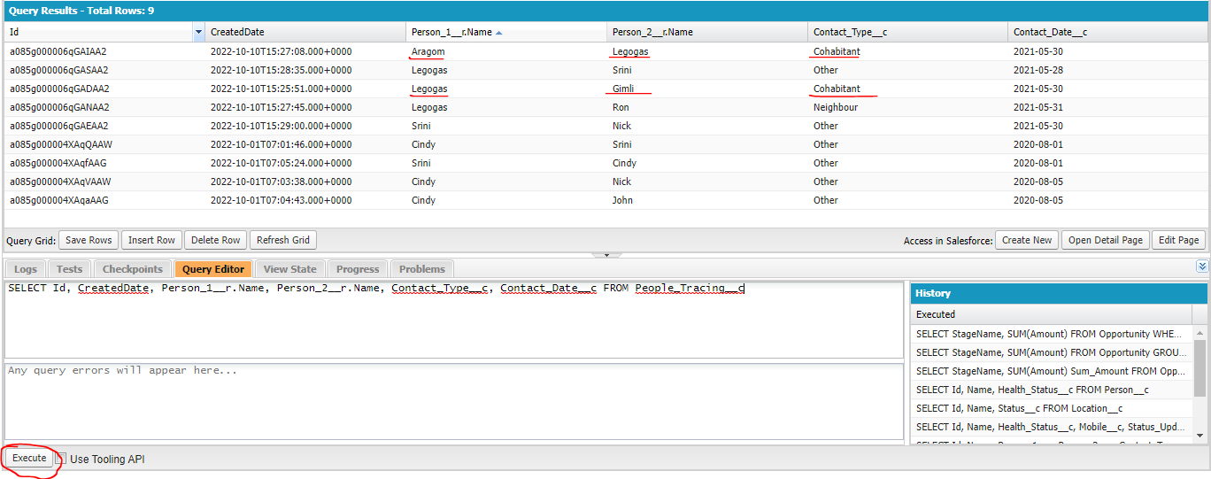
 | AND (Person_1__r.Health_Status__c IN :healthStatuses OR Person_2__r.Health_Status__c IN : healthStatuses)];
 | Set<Id> cohabitants = new Set<Id>();
 | for(People_Tracing__c pt : peopleTraces){
 | if(!alreadyProcessed.contains(pt.Person_1__c)){
 | cohabitants.add(pt.Person_1__c);
 | alreadyProcessed.add(pt.Person_1__c);
 | }
 | if(!personIds.contains(pt.Person_2__c)){
 | cohabitants.add(pt.Person_2__c);
 | alreadyProcessed.add(pt.Person_2__c);
 | }
 | }
 | return cohabitants;

 | }

 | public static Set<Id> getNeighbours(Set<Id> personIds, Set<Id> alreadyProcessed){
 | List<People_Tracing__c> peopleTraces = [SELECT Id, Person_1__c, Person_2__c FROM People_Tracing__c |  |  |  |  |  |  |  |  |  |  |  |  |  |  | Kiểm tra người này chưa được check thì mới tiến hành thêm vào cohabitants
 | WHERE (Person_1__c IN :personIds OR Person_2__c IN :personIds) |  |  |  |  |  |  |  |  |  |  |  |  |  |  | Sau khi thêm vào cohabitants rồi thì lưu lại để ở các phương thức khác(getNeighbours, getPrimaryContacts, getSecondaryContacts) ko cần xét đến người này nữa
 | AND Contact_Type__c = 'Neighbour'
 | AND (Person_1__r.Health_Status__c = 'Green' OR Person_2__r.Health_Status__c = 'Green')];
 | Set<Id> neighbours = new Set<Id>();
 | for(People_Tracing__c pt : peopleTraces){
 | if(!alreadyProcessed.contains(pt.Person_1__c)){
 | neighbours.add(pt.Person_1__c);
 | alreadyProcessed.add(pt.Person_1__c);
 | }
 | if(!alreadyProcessed.contains(pt.Person_2__c)){
 | neighbours.add(pt.Person_2__c);
 | alreadyProcessed.add(pt.Person_2__c);
 | }
 | }
 | return neighbours;
 | }


 | public static Set<Id> getPrimaryContacts(Set<Id> personIds, Set<Id> alreadyProcessed){ |  |  |  |  |  |  |  |  |  |  |  |  |  |  | primary contacts là những người tiếp xúc trực tiếp với người có status là Red nhưng ko phải là cohabitants hay neighbours. Trong People_Tracing__c thì Contact_Type__c nó là Other
 | List<String> healthStatuses = new List<String>{'Green', 'Yellow'}; |  |  |  |  |  |  |  |  |  |  |  |  |  |  | Chẳng hạn như ở đây Srini là người gặp trực tiếp Legogas và mối quan hệ của họ là Other. Và tiếp theo Srini gặp trực tiếp Nick nên Nick là secondary contact
 | List<People_Tracing__c> peopleTraces = [SELECT Id, Person_1__c, Person_2__c FROM People_Tracing__c
 | WHERE (Person_1__c IN :personIds OR Person_2__c IN :personIds)
 | AND Contact_Type__c = 'Other'
 | AND Contact_Date__c = LAST_N_DAYS:10
 | AND (Person_1__r.Health_Status__c IN :healthStatuses OR Person_2__r.Health_Status__c IN :healthStatuses)];
 | Set<Id> primaryContacts = new Set<Id>();
 | for(People_Tracing__c pt : peopleTraces){
 | if(!alreadyProcessed.contains(pt.Person_1__c)){
 | primaryContacts.add(pt.Person_1__c);
 | alreadyProcessed.add(pt.Person_1__c);
 | }
 | if(!alreadyProcessed.contains(pt.Person_2__c)){
 | primaryContacts.add(pt.Person_2__c);
 | alreadyProcessed.add(pt.Person_2__c);
 | }
 | }
 | return primaryContacts;
 | }

 | public static Set<Id> getSecondaryContacts(Set<Id> primaryContactsIds, Set<Id> alreadyProcessed){ |  |  |  |  |  |  |  |  |  |  |  |  |  | → | Tham số truyền vào là danh sách primary contacts
 | List<People_Tracing__c> peopleTraces = [SELECT Id, Person_1__c, Person_2__c FROM People_Tracing__c
 | WHERE (Person_1__c IN :primaryContactsIds OR Person_2__c IN :primaryContactsIds)
 | AND Contact_Type__c = 'Other'
 | AND Contact_Date__c = LAST_N_DAYS:10
 | AND (Person_1__r.Health_Status__c = 'Green' OR Person_2__r.Health_Status__c = 'Green')];
 | Set<Id> secondaryContacts = new Set<Id>();
 | for(People_Tracing__c pt : peopleTraces){
 | if(!alreadyProcessed.contains(pt.Person_1__c)){
 | secondaryContacts.add(pt.Person_1__c);
 | alreadyProcessed.add(pt.Person_1__c);
 | }
 | if(!alreadyProcessed.contains(pt.Person_2__c)){
 | secondaryContacts.add(pt.Person_2__c);
 | alreadyProcessed.add(pt.Person_2__c);
 | }
 | }
 | return secondaryContacts;
 | }

 | }

salesforce\Boss-Level-Challenge\contact-tracing\force-app\main\default\triggers\CTPersonTrigger.trigger
 | /**
 | * @description :
 | * @author : ChangeMeIn@UserSettingsUnder.SFDoc
 | * @group :
 | * @last modified on : 06-02-2021
 | * @last modified by : ChangeMeIn@UserSettingsUnder.SFDoc
 | * Modifications Log
 | * Ver Date Author Modification
 | * 1.0 06-02-2021 ChangeMeIn@UserSettingsUnder.SFDoc Initial Version
 | * PersonTrigger
 | * Trigger on Person__c object
 | * @author Manish
 | **/
 | trigger CTPersonTrigger on Person__c (before insert, after insert, before update, after update, before delete, after delete, after undelete) {

 | switch on Trigger.operationType {
 | when BEFORE_INSERT {
 | // todo: update health status to green
 | // todo: generate unique token for the person record
 | CTPersonTriggerHandler.beforeInsert(Trigger.new);
 | }
 | when BEFORE_UPDATE {
 | CTPersonTriggerHandler.beforeUpdate(Trigger.new, Trigger.oldMap);
 | }
 | when AFTER_UPDATE {
 | CTPersonTriggerHandler.afterUpdate(Trigger.new, Trigger.oldMap);
 | }
 | }

 | }

salesforce\Boss-Level-Challenge\contact-tracing\force-app\main\default\classes\CTPersonTriggerHandler.cls
 | /**
 | * @description :
 | * @author : ChangeMeIn@UserSettingsUnder.SFDoc
 | * @group :
 | * @last modified on : 06-02-2021
 | * @last modified by : ChangeMeIn@UserSettingsUnder.SFDoc
 | * Modifications Log
 | * Ver Date Author Modification
 | * 1.0 06-02-2021 ChangeMeIn@UserSettingsUnder.SFDoc Initial Version
 | **/
 | public with sharing class CTPersonTriggerHandler {

 | public static void beforeInsert(List<Person__c> newRecords){
 | // Before insert operation for Person__c object
 | // make sure the health status is green
 | // generate unique token for each record
 | for(Person__c person: newRecords){
 | // update person status to Green
 | person.Health_Status__c = 'Green';
 | // generate unique token
 | person.Token__c = CTPersonController.getToken(person.Mobile__c);
 | }
 | }

 | // Before update operation for Person__c object
 | public static void beforeUpdate(List<Person__c> newRecords, Map<Id, Person__c> oldRecordsMap){
 | for(Person__c person : newRecords){
 | // check if the status changed in this transaction
 | // also update Status_Update_Date__c
 | if( person.Health_Status__c != oldRecordsMap.get(person.id).Health_Status__c){
 | person.Status_Update_Date__c = Date.today();
 | }
 | }
 | }

 | // After update operation for Person__c object
 | public static void afterUpdate(List<Person__c> newRecords, Map<Id, Person__c> oldRecordsMap){
 | Set<Id> statusChange = new Set<Id>();
 | Set<Id> redStatus = new Set<Id>();
 | for(Person__c person : newRecords){
 | // check if the status changed in this transaction
 | // also update Status_Update_Date__c
 | if( person.Health_Status__c != oldRecordsMap.get(person.id).Health_Status__c){
 | statusChange.add(person.Id);
 | }
 | if( person.Health_Status__c == 'Red' && oldRecordsMap.get(person.id).Health_Status__c != 'Red'){
 | redStatus.add(person.Id);
 | }
 | }
 |  |  |  |  |  |  |  |  |  |  | SELECT Id, Name, Person_1__r.Name, Person_2__r.Name, Contact_Type__c, CreatedDate, Contact_Date__c FROM People_Tracing__c
 | Set<Id> alreadyProcessed = new Set<Id>();
 | alreadyProcessed.addAll(redStatus);

 | Set<Id> orangeStatus = new Set<Id>();
 | Set<Id> yellowStatus = new Set<Id>();

 | List<Person__c> personToUpdate = new List<Person__c>();

 | // lets add cohabitants
 | orangeStatus.addAll(CTPersonController.getCohabitants(redStatus, alreadyProcessed));
 | // lets add primaryContacts
 | Set<Id> primaryContacts = CTPersonController.getPrimaryContacts(redStatus, alreadyProcessed); |  |  |  |  |  |  |  |  | → | primary được dùng ở 2 chỗ nên mình gán vào biến primaryContacts
 | orangeStatus.addAll(primaryContacts); |  |  |  |  |  |  |  |  |  |  | ※Giả thiết với trường hợp Legogas bị dương tính
 | // lets add neighbours |  |  |  |  |  |  |  |  |  |  | Legogas | Gimli | Cohabitant | → | Gimli phải được update thành orange
 | yellowStatus.addAll(CTPersonController.getNeighbours(redStatus, alreadyProcessed)); |  |  |  |  |  |  |  |  |  |  | Aragom | Legogas | Cohabitant | → | Aragom phải được update thành orange
 | // lets add secondaryContacts |  |  |  |  |  |  |  |  |  |  | Legogas | Ron | Neighbour | → | Ron phải được update thành yellow
 | yellowStatus.addAll(CTPersonController.getSecondaryContacts(primaryContacts, alreadyProcessed)); |  |  |  |  |  |  |  |  |  |  | Legogas | Srini | Other | → | Legogas gặp Srini nên Srini là primary contact nên được cập nhật thành orange
 |  |  |  |  |  |  |  |  |  |  |  | Srini | Nick | Other | → | Nick là secondary contact nên được cập nhật thành yellow
 | for (Id pid : orangeStatus) { |  |  |  |  |  |  |  |  |  |  | Srini | Aragom | Other | → | Aragom cũng là secondary contact của Legogas nhưng nó là Cohabitant nên phải giữ nguyên là orange và ko cập nhật thành yellow
 | personToUpdate.add(new Person__c(Id=pid, Health_Status__c = 'Orange')); |  |  |  |  |  |  |  |  |  |  |  |  |  |  | Vì lý do đó để tránh hiện tượng cùng 1 record nhưng lại xử lý nhiều lần thì mình cần
 | } |  |  |  |  |  |  |  |  |  |  |  |  |  |  | lưu lại những người đã được xử lý ở phương thức trước và ko cần xử lý lại khi gọi ở phương thức
 |  |  |  |  |  |  |  |  |  |  |  |  |  |  |  | sau nữa để tránh duplicate. Khởi tạo ban đầu sẽ chứa những người status là Red
 | for (Id pid : yellowStatus) { |  |  |  |  |  |  |  |  |  | Tuần tự xét phải được xét theo thứ tự status ở mức cao trước rồi đánh dấu người đó đã được xét để đến khi xét đến status mức thấp hơn thì ko cần xét lại người đó nữa
 | personToUpdate.add(new Person__c(Id=pid, Health_Status__c = 'Yellow')); |  |  |  |  |  |  |  |  |  | getCohabitants, getPrimaryContacts -> getNeighbours, getSecondaryContacts
 | }

 | if(personToUpdate.size() > 0){
 | update personToUpdate; |  |  |  |  |  |  |  |  | → | update status cho cohabitants, neighbours, primary contacts và secondary contacts
 | }

 | List<Location_Tracing__c> locationTraces = CTLocationTracingController.getLocationsByPersonIds(statusChange);
 | if(locationTraces != null && locationTraces.size() > 0){
 | Set<Id> locationIds = new Set<Id>();
 | for (Location_Tracing__c trace : locationTraces) {
 | locationIds.add(trace.Location__c);
 | }
 | CTLocationController.updateRedScore(locationIds);
 | }
 | }
 | }

salesforce\Boss-Level-Challenge\contact-tracing\force-app\main\default\classes\CTLocationController.cls
 | /**
 | * CTLocationController
 | * Main controller class for Location__c object
 | * @author Manish
 | */
 | public with sharing class CTLocationController {

 | /**
 | * Get 100 location with recent status change
 | * @return List<Location__c>
 | */
 | public static List<Location__c> getRecentStatusChanges(){
 | return [SELECT Id, Name, Address__c, Pincode__c, Red_Score__c, Status_Update_Date__c, Status__c FROM Location__c ORDER BY Status_Update_Date__c DESC NULLS LAST LIMIT 100];
 | }

 | /**
 | * Search a location by name, zipcode or address
 | * @return List<Person__c>
 | */
 | public static List<Location__c> searchLocations(String searchTerm){
 | // appending the wild card
 | searchTerm = searchTerm + '%';
 | return [SELECT Id, Name, Address__c, Pincode__c, Red_Score__c, Status_Update_Date__c, Status__c
 | FROM Location__c
 | WHERE Name LIKE :searchTerm
 | OR Pincode__c LIKE :searchTerm
 | OR Address__c LIKE :searchTerm
 | ORDER BY Status_Update_Date__c DESC NULLS LAST];
 | }

 | /**
 | * Search a location by id
 | * @return Location__c
 | */
 | public static Location__c getLocationById(String locationId){
 | List<Location__c> locations = [SELECT Id, Name, Address__c, Pincode__c, Red_Score__c, Status_Update_Date__c, Status__c
 | FROM Location__c
 | WHERE Id =: locationId];
 | if(locations != null && locations.size() > 0){
 | return locations[0];
 | }
 | return null;
 | }

 | /**
 | * Get count of locations in each status
 | * @return Map<String, Integer>
 | */
 | public static Map<String, Integer> getStatusCount(){
 | Map<String, Integer> healthCountMap = new Map<String, Integer>();

 | for (AggregateResult ar : [SELECT Status__c, COUNT(Id) total
 | FROM Location__c
 | GROUP BY Status__c]) {
 | healthCountMap.put(String.valueOf(ar.get('Status__c')), Integer.valueOf(ar.get('total')));
 | }
 | return healthCountMap;
 | }

 | public static void updateRedScore(Set<Id> locationIds){
 | List<Location__c> locationToUpdate = new List<Location__c>();
 | AggregateResult[] redPeoplePerLocation = [SELECT Location__c, COUNT(Id) total FROM Location_Tracing__c
 | WHERE Person__r.Health_Status__c = 'Red'
 | AND Visit_Date__c = LAST_N_DAYS :10
 | AND Location__c IN : locationIds
 | GROUP BY Location__c];

 | for (AggregateResult ar : redPeoplePerLocation) {
 | String locationId = String.valueOf(ar.get('Location__c'));
 | Integer redScore = Integer.valueOf(ar.get('total'));
 | String status = getStatus(redScore);
 | locationToUpdate.add(new Location__c(Id=locationId, Red_Score__c=redScore, Status__c=status));
 | }

 | if(locationToUpdate != null && locationToUpdate.size() > 0){
 | update locationToUpdate;
 | }
 | }

 | public static String getStatus(Integer redScore){
 | if(redScore == 0){
 | return 'Green';
 | } else if(redScore <= 5){
 | return 'Yellow';
 | } else if(redScore <= 10){
 | return 'Orange';
 | } else{
 | return 'Red';
 | }
 | }
 | }

Deploy
 | Check connect
 | sfdx force:org:display
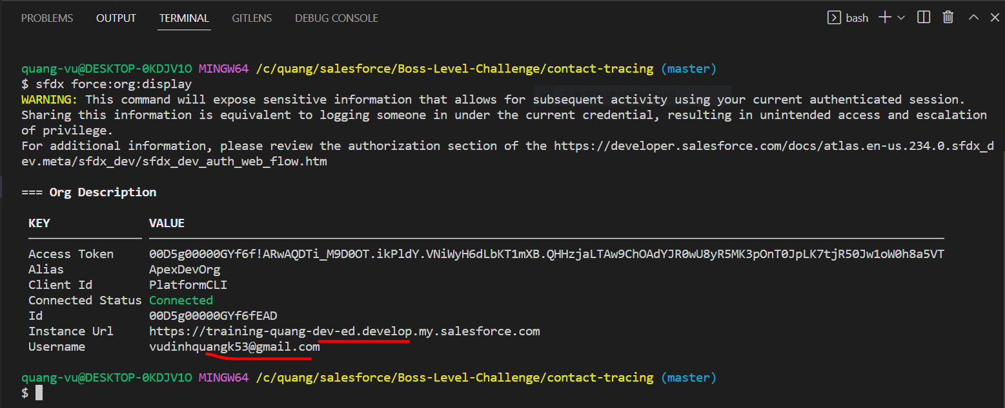

 | ①salesforce\Boss-Level-Challenge\contact-tracing\force-app\main\default\classes\CTPersonController.cls
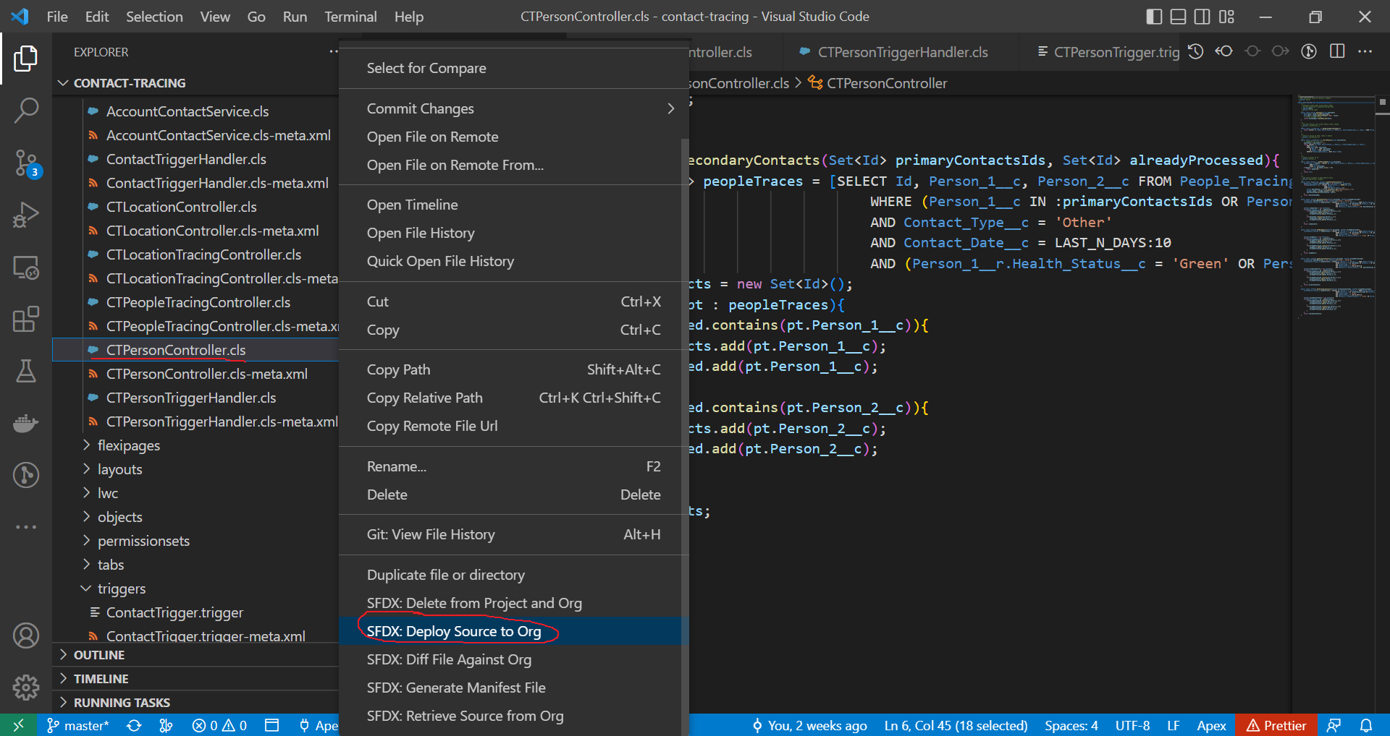

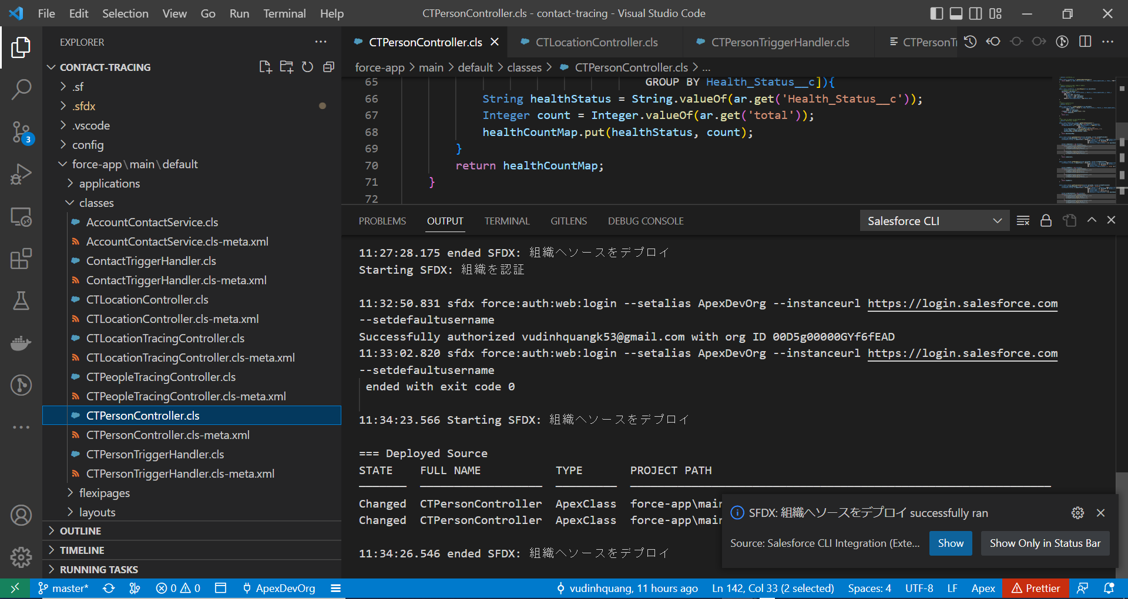

 | ②salesforce\Boss-Level-Challenge\contact-tracing\force-app\main\default\classes\CTLocationController.cls
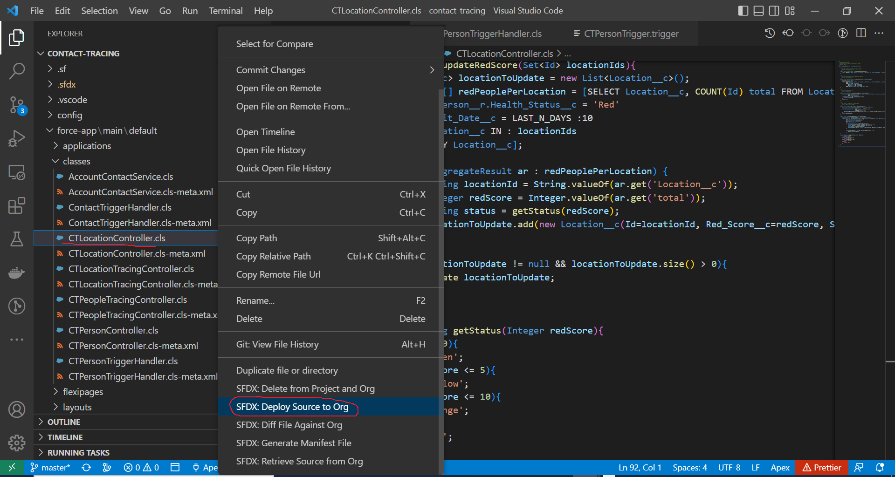

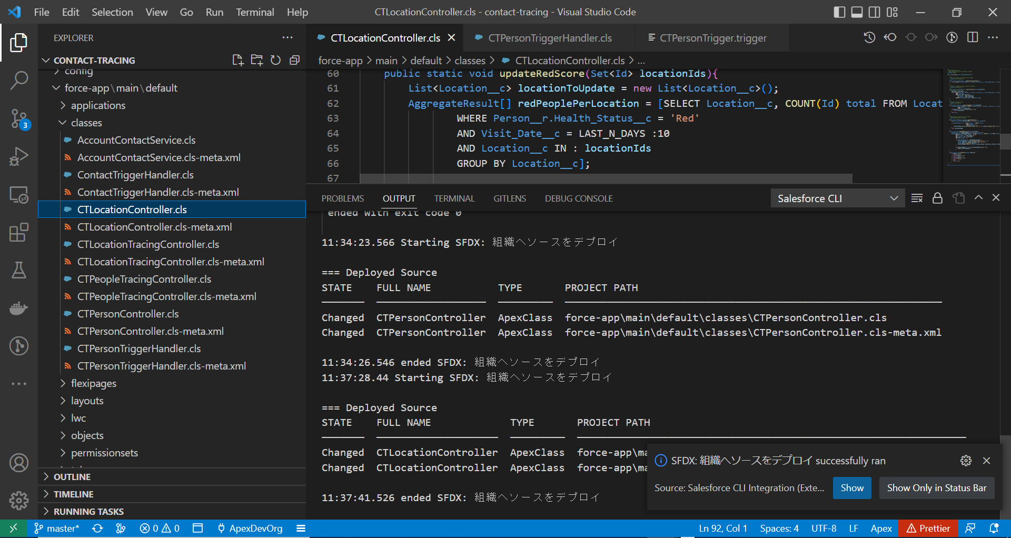

 | ③salesforce\Boss-Level-Challenge\contact-tracing\force-app\main\default\classes\CTPersonTriggerHandler.cls
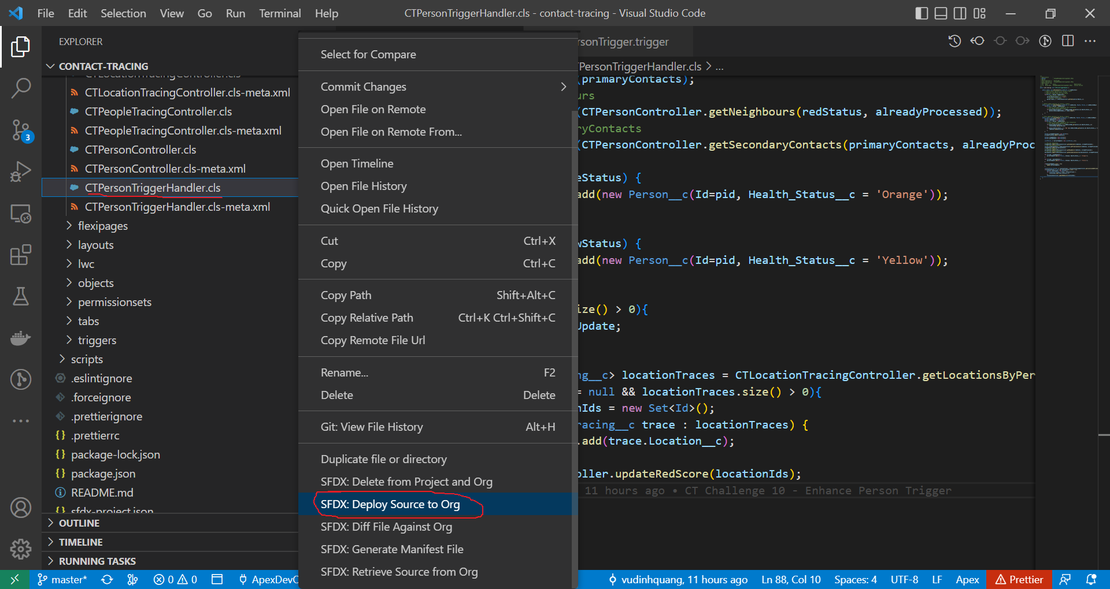

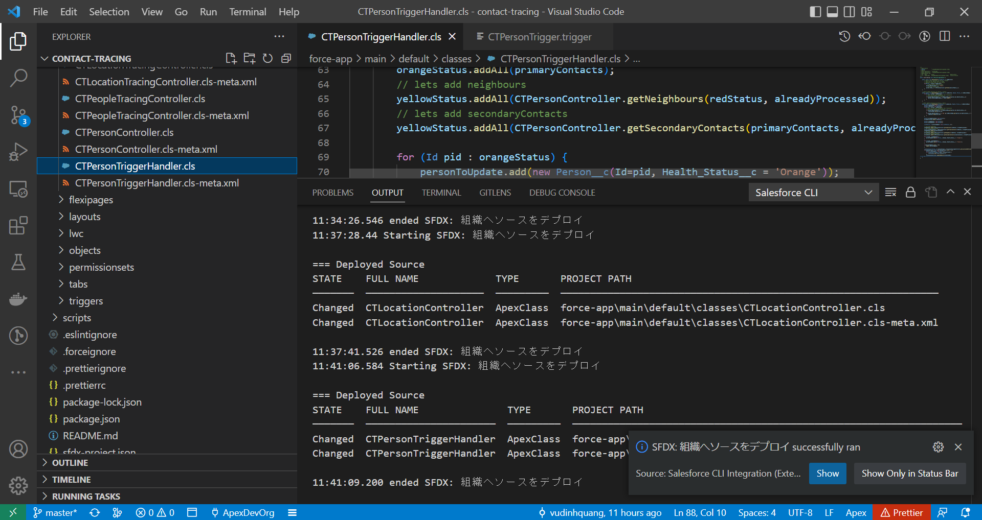

 | ④salesforce\Boss-Level-Challenge\contact-tracing\force-app\main\default\triggers\CTPersonTrigger.trigger
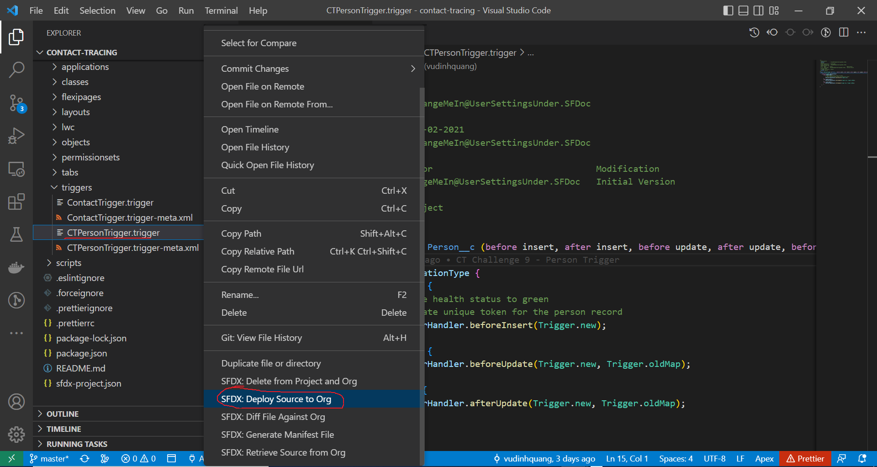

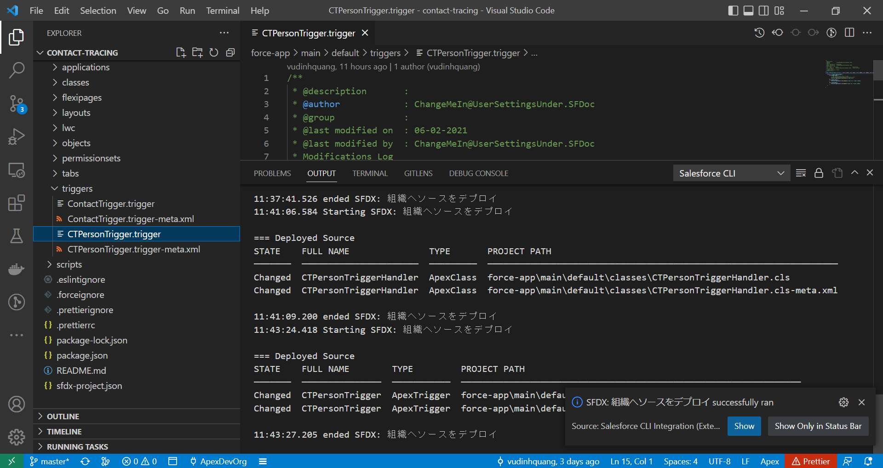

Test

 |  | ※Giả thiết với trường hợp Legogas bị dương tính
 |  | Legogas | Gimli | Cohabitant | → | Gimli phải được update thành orange
 |  | Aragom | Legogas | Cohabitant | → | Aragom phải được update thành orange
 |  | Legogas | Ron | Neighbour | → | Ron phải được update thành yellow
 |  | Legogas | Srini | Other | → | Legogas gặp Srini nên Srini là primary contact nên được cập nhật thành orange
 |  | Srini | Nick | Other | → | Nick là secondary contact nên được cập nhật thành yellow
 |  | Srini | Aragom | Other | → | Aragom cũng là secondary contact của Legogas nhưng nó là Cohabitant nên phải giữ nguyên là orange và ko cập nhật thành yellow

 | Thay đổi status của Legogas từ Green sang Red
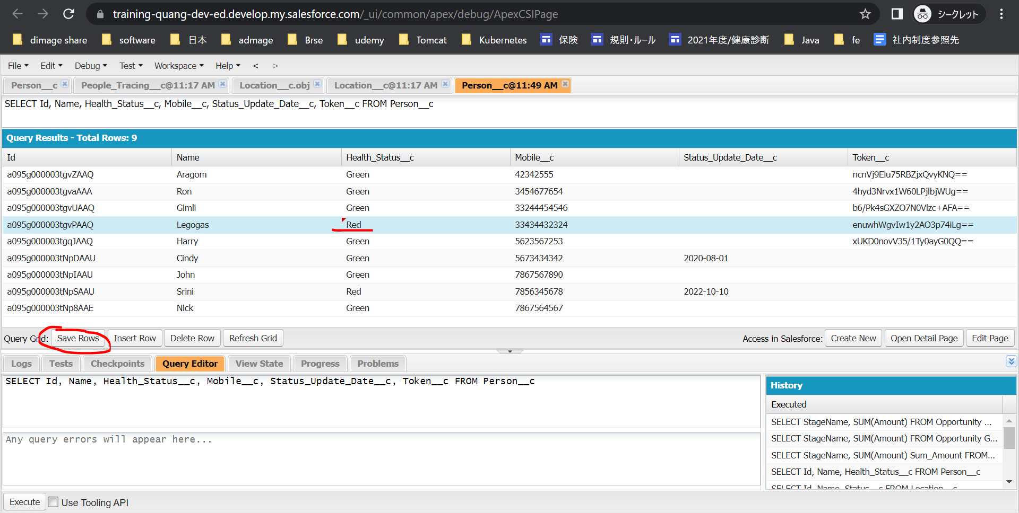

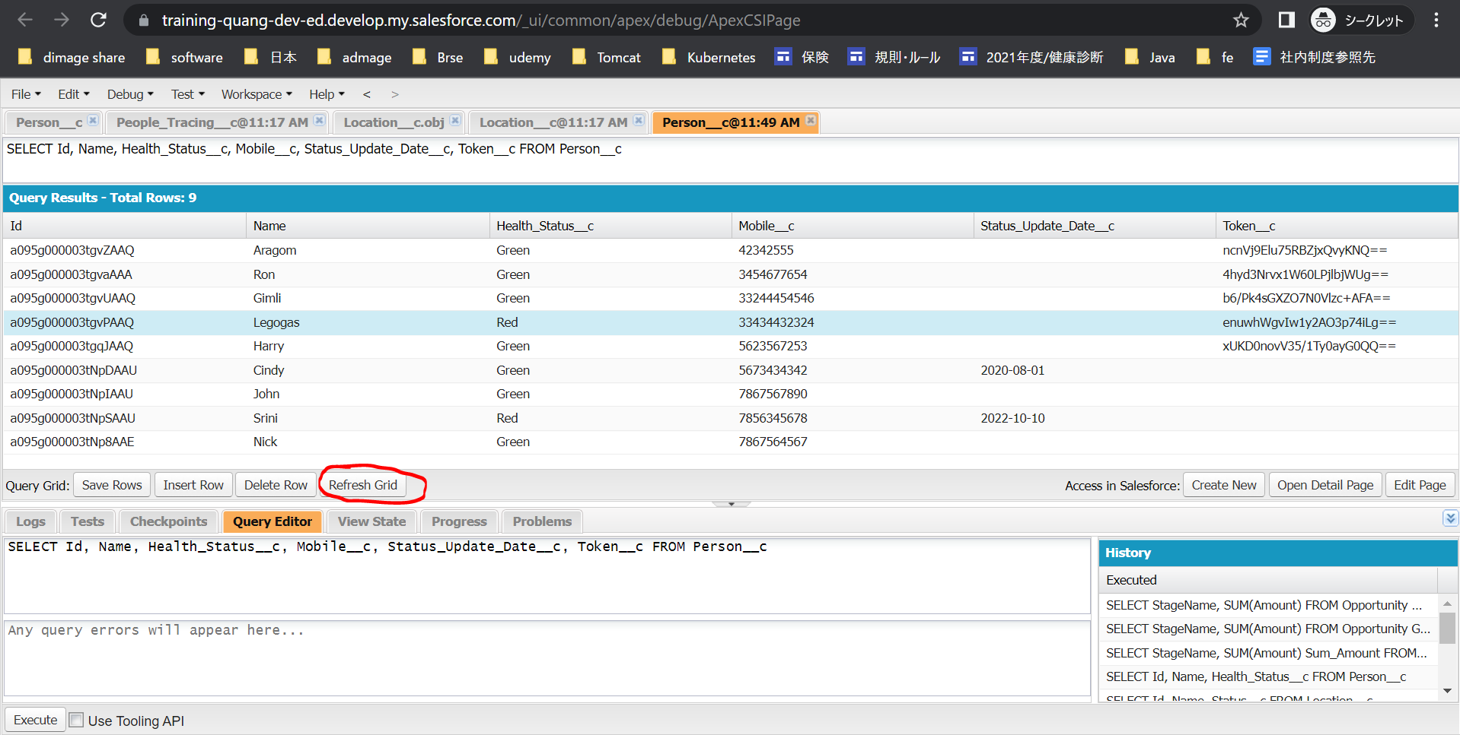

 | Srini đang là Red nên ko thay đổi

